2旧的工作方式
一级程序
CME
一级程序
TT
一级程序
Pats
一级程序
SGX

 | 虚线为UDP发送方式

流量走专线，因老格式冗余量大导致流量爆满 | 发送数据为老格式数据
二级程序
（转发）
二级程序
（转发）

二级程序
（终端）
二级程序
（终端）
二级程序
（终端）

3新的工作方式
HKEX一级
CME一级
(channel360)
CME一级
(channel382)

 |  |  |  | 新格式精简数据，流量有所下降

MD Center Server（汇聚，转发）
转换程序Translate
（转发）

Shanghai site |  |  |  |  | SG site
MD Hub Server
（转发）
转换程序Translate
MD Hub Server
（转发）
转换程序Translate

 | 快照 | 成交与统计 |  |  |  |  | 成交与统计
多播组
多播组

行情分析系统
（绘K线图）
 |  | 快照、成交、统计
 |  |  |  |  |  | 快照、成交、统计
二级行情Server
(EndPoint1)
二级行情Server
(EndPoint2)
行情分析系统
（绘K线图）
二级行情Server
(EndPoint3)

 | 说明：
 | 1、实线代表TCP连接，箭头方向为连接方向，虚线代表UDP，箭头方向为数据流动方向
 | 2、MD center server接收和转发成交数据和统计数据
 | 成交数据在一级按切片时间经过合并，否则数据量太大
 | 3、Hub server接收成交和统计数据
 | 4、快照数据用UDP方式发送，统计数据（高开低收）成交数据（Y结尾数据）用TCP方式发送

 | 总体来讲，新格式数据将老格式数据进行了拆分
 | （高开低收等）统计数据，成交数据用Tcp发送
 | （盘口数据等）快照数据用Udp发送
 | 又因为为了兼容老程序，需将新格式数据转为老格式数据——转换程序

一级程序

MD Center Server（汇聚，转发）
转换程序Translate
（转发UDP数据）

MD Hub Server
（转发）

转换程序Translate

 |  |  | 转换为老格式数据

二级程序
（转发/终端）

5详细-盘口数据
盘口(OrderBook)

 | 1 |  | 2 |  | 3 |  | 4 |  | 5 |  | 6 |  | 7 |  | 8 |  | 9 |  | 10 |  | 11 |  | 12 |  | 13 |  | 14 |  | 15 |  | 16 |  | 17 |  | 18 |  | 19 |  | 20 |  | 21 |  | 22 |  | 23 |  | 24 |  | 25 |  | 26 |  | 27 |  | 28 |  | 29 |  | 30 |  | 31
 | 交易所代码 |  | 合约代码 |  | 扩展字段 |  | 买1价 |  | 买1量 |  | 卖1价 |  | 卖1量 |  | 现价 |  | 现量 |  | 当日成交量 |  | 买2价 |  | 买2量 |  | 买3价 |  | 买3量 |  | 买4价 |  | 买4量 |  | 买5价 |  | 买5量 |  | 卖2价 |  | 卖2量 |  | 卖3价 |  | 卖3量 |  | 卖4价 |  | 卖4量 |  | 卖5价 |  | 卖5量 |  | 买6价 |  | 买6量 |  | 买7价 |  | 买7量 | 。。。
 |  | @ |  | @ |  | @ |  | @ |  | @ |  | @ |  | @ |  | @ |  | @ |  | @ |  | @ |  | @ |  | @ |  | @ |  | @ |  | @ |  | @ |  | @ |  | @ |  | @ |  | @ |  | @ |  | @ |  | @ |  | @ |  | @ |  | @ |  | @ |  | @

1档数据

5档数据

10档数据
1) | 扩展字段的可由多个子字段组成，用逗号分割

 | 当前需要5个子字段，6-10还没有实现
 | 跳点，价格乘数均为空时，表示不进行数据压缩，买卖档价格是几就填几
 | 1 |  | 2 |  | 3 |  | 4 |  | 5 |  | 6 |  | 7 |  | 8 |  |  |  | 9 |  | 10 |  | 11
 | 行情档位长度 |  | 跳点 |  | 价格乘数 |  | 成交额 |  | 消息源 |  | 股票停牌flag |  | 港股按盘价 |  | 美股交易时间段flag |  |  |  | 盘前最新价 |  | 盘后最新价
 |  | , |  | , |  | , |  | , |  | , |  | , |  | , |  |  |  | , |  | , |  | ,

 | 普通品种
 | 行情长度：用来标识盘口数据中档位数，值为(1,5,A,525,1)
 | 用16进制的字符表示，比如1至9档用ASCII字符1到9表示，10档用A表示

 |  | 股票行情基本都是1档的,所以股票的盘口数据字段个数是10个；
 |  | 5档盘口数据的字段个数是11+4*4=26个；
 |  | 10档盘口数据的字段个数是27+4*5=46个

 | 跳点：这个是品种的最小跳点，当档位之间价格差为最小跳点的时候，该档位数据压缩之后只有挂单量，没有挂单价

 | 价格乘数： | 10的次方的幂

 | 特殊品种（国债）
 | 那么跳点为'X'，那么该品种如果品种为国债。请参考《国债盘口数据格式说明》

 | 压缩逻辑：
 | 对于超过1档的盘口数据，1档以后的价格如果是按跳点递增的，则价格字段不需要设置值，数量上设置值；如果不递增，则同时设置价格和数量

 | 卖5 |  | 97.47 |  | 20
 | 卖4 |  | 97.40 |  | 12
 | 卖3 |  | 96.39 |  | 1
 | 卖2 |  | 96.38 |  | 4
 | 卖1 |  | 96.37 |  | 12
 | 买1 |  | 96.34 |  | 6
 | 买2 |  | 96.33 |  | 3 |  | 压缩过程如下：
 | 买3 |  | 96.32 |  | 2 |  | A@CME@CL1912@5,1,2,525,1@9634@6@9637@12@【买2价,压缩掉】@3@【卖2价,压缩掉】4@【买3价,压缩掉】@2@【卖3价,压缩掉】@1@【买4价,压缩掉】@5@【卖4价,压缩掉】@12@【买5价,本来没有】@【买5量,本来没有】@9747@20
 | 买4 |  | 96.31 |  | 5
 | 买5 |  | - |  | - |  | 所以最终压缩后的数据为(66bytes)：
 |  |  |  |  |  |  | A@CME@CL1912@5,1,2,525,1@9634@6@9637@12@@6@@4@@2@@1@@5@@12@@@7@20

 |  |  |  | 压缩后要发送的数据
 |  |  |  |  |  |  | 不压缩的长度为96bytes
 | 卖5 |  | 7 |  | 20 |  | A@CME@CL1912@5@96.34@6@96.37@12@96.33@3@96.38@4@96.32@2@96.39@1@96.31@5@97.40@12@@@97.47@20
 | 卖4 |  |  |  | 12
 | 卖3 |  |  |  | 1 |  | 5档行情的压缩率为
 | 卖2 |  |  |  | 4 |  | (91-66)/96 | = | 26.04%
 | 卖1 |  | 9637 |  | 12
 | 买1 |  | 9634 |  | 6 |  | **对于小数点位数多的合约比如日元等，压缩率还要高一些
 | 买2 |  |  |  | 3 |  | **10档行情压缩率也更高
 | 买3 |  |  |  | 2
 | 买4 |  |  |  | 5
 | 买5 |  | - |  | -

 |  |  |  |  |  | 详细：
 |  |  |  |  |  | 1)连续递增/减价格，不发送
 |  |  |  |  |  | 2)跳档价格，如例子中的卖5的价格，发送的数据=卖5-卖4=9747-9740=7，最终发送7
 |  |  |  |  |  |  | 如果是买盘5跳档价格，则用买4-买5，目的是让差值为正数，如果差值为负，会多出一个负号

 | 解码逻辑：
 | 当看到卖价为空而对应档位的量为非空时，卖价格基于前一档价格+1跳点
 | 当看到买价为空而对应档位的量为非空时，买价格基于前一档价格-1跳点

 | 实际的运用中，价格全部为整数，即交易所传输的整数，解码完成后再乘以价格乘数
 | 上例中，价格乘数为10的负2次方，即0.01，各价格乘以0.01后即为最后的价格

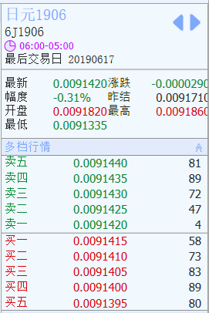
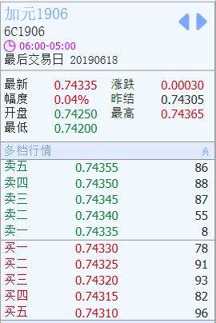

 | 130 |  | bytes |  |  |  |  |  | 90+20 |  | bytes

新老兼容方式
 |  | HK-DC |  |  | US-colo
CME一级
(channel?)
CME一级
(channel?)
CME一级
(channel?)
CME一级
(channel?)

 |  |  |  |  |  | 配置：
 |  |  |  |  |  | MD Center Server
 |  |  |  |  |  | 监听一级的端口： 10001
 |  |  |  |  |  | 监听HubServer的端口： 10002

MD Center Server
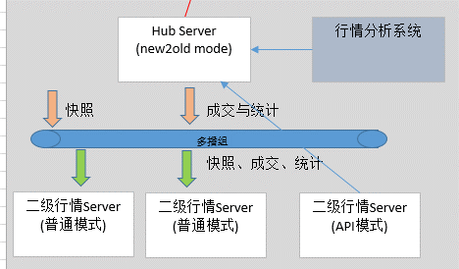
MD Center Server

 |  |  | SH-HK专线 | SH-US专线

Shanghai site(新格式数据)
新格式多播组

UDP Hub Server
(new2old mode)
TCP Hub Server
(new2old mode)
行情分析系统
HKEX一级
(channel?)

 | 快照、成交与统计
老格式多播组
老格式多播组(未升级的品种通道)
 |  |  | 快照、成交、统计

老格式二级行情Server
(普通模式)
老格式二级行情Server
(普通模式)

新老格式混合
二级行情Server
(API模式)

 |  |  |  |  | 混合模式下，新二级转发的时候将新格式数据需要用老协议格式包装：同时在协议头前面添加"X@"这个指令。
 |  |  |  |  | {(len=157)X@1A87[UNIXEP]CME@QM2003@A,25,3@52400@1@52850@2@@1@@200@4@100@4@100@4@100@5@@1@225@4@100@4@100@4@100@4@100@4@100@4@100@4@100@4@100@4@100@4@100@4@100@4@100@4@}

 |  |  |  |  | 接收端通过第一个"@"分割符号取到消息类型
 |  |  |  |  | 如果消息类型为"X"，则说明是新格式;
 |  |  |  |  | 否则，内容为老格式(新格式中，第3个字符为数据的版本号，未来是1、2、3、4、5、6…这样的可见ASCII字符)
 | 说明： |  |  |  | 具体参考《消息格式》
 | 1、直线箭头代表TCP连接
 | 2、MD center server接收和转发成交数据和统计数据
 | 成交数据在一级按切片时间经过合并，否则数据量太大
 | 3、Hub server接收成交和统计数据
 | 4、快照数据用UDP方式发送
 | 5、API二级行情需要扔掉多播组中的1D成交数据，使用TCP连接中的1D数据，保证API模式行情中的成交数据准确性

切片逻辑
盘口数据切片逻辑

 | 方案一： | 由交易所数据驱动，收到交易所数据包，解包，将包中数据更新到内存orderbook中，然后轮询一次有变动的orderbook，若到达时间间隔，则推送一次数据，否则等待下一个交易所的数据包。
 |  | 此方案可能丢失最后一条数据，即收到数据包更新后未到达时间间隔，不推送数据，后无新的交易所数据包到达，导致最新的数据没有更新到下游

 | 方案二： | 由线程及交易所数据驱动，单独开启一个线程进行发送，当收到交易所数据包后，解包更新到内存orderbook中，并在orderbook中设置一个标志位标识数据是否已经更新，当发送线程到达时间间隔后，
 |  | 遍历内存中所有orderbook,当数据为更新状态时，发送数据并将状态置回。此方案需使用Lock()来保证盘口资源的独占性，以免内存中数据跟新到一半即发送到下游，造成数据错误。因使用Lock()性能有所下降

 | 方案三： | 由交易所数据 + 辅助线程驱动，主体为方案一逻辑另加一单独线程进行辅助补偿发送，在内存盘口中添加盘口变动序号计数及当前已发送的序号计数，当交易所数据到达后，解包，在更新内存盘口后
 |  | 对盘口变动计数进行累加，在方案一数据发送后记录当前发送到的序号。在辅助线程中轮询内存中所有盘口，当到达当到达时间间隔(界面设置间隔+100ms)后，比较当前变动到达的序号与当前发送到的序号
 |  | 当当前发送到的序号<变动到达的序号时，进行补偿发送。
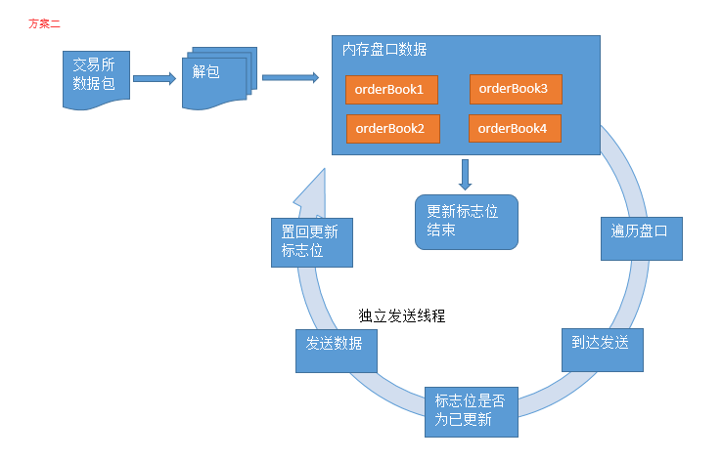

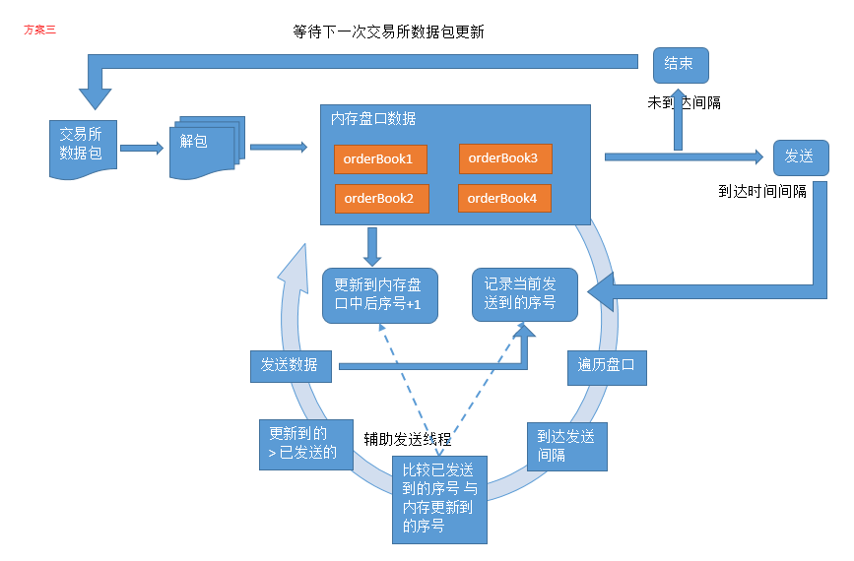

 |  |  | 等待下一次交易所数据包更新
交易所数据包
解包
内存盘口数据
orderBook1
orderBook2
orderBook3
orderBook4
发送
结束
更新到内存盘口中后序号+1
记录当前发送到的序号
遍历盘口
到达发送间隔
比较已发送到的序号 与 内存更新到的序号
更新到的
> 已发送的
发送数据

 |  |  |  |  | 未到达间隔

 |  |  |  |  |  | 到达时间间隔

 |  |  |  | 辅助发送线程

